Баг-репорты
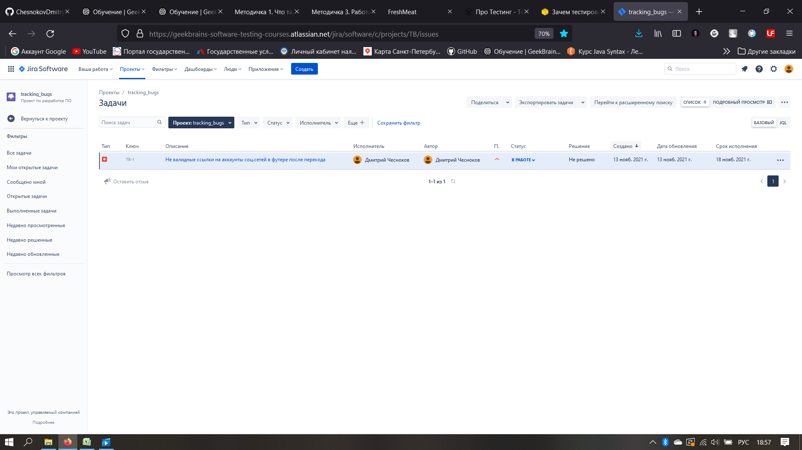
№ | Название |  | Предусловие | Шаги воспроизведения | Ожидаемый результат | Фактический результат
1 | Логотипы Mail.ru и GeekBrains перевернуты в хедере |  |  | 1. Перейти на сайт http://185.241.195.105:82/# | Логотипы не перевернуты (см. макет <ссылка на макет> | Логотиры перевернуты на 180 градусов (см. скриншот)
 |  |  |  | 2. Обратить внимание на логотипы в заголовке (Mail ru, GeekBrains)

2 | Критичность | Minor

 | Приоритет | 1 | Окружение
 |  |  | Браузер Chrome, ОС MacOS
2

№ | Название |  | Предусловие | Шаги воспроизведения | Ожидаемый результат | Фактический результат
2 | Текст отображается с тегами и перекрывает заголовок в блоке "Что вас ждет" |  | Перейти на сайт http://185.241.195.105:82/# | 1. Проскролить до заголовка "Что вас ждет" | HTML и CSS верстка соответствует спецификации. Блоки заголовка и текста не перекрывают друг друга (см. макет <ссылка на макет Figma, psd или др.>). | HTML и CSS верстка не соответствует спецификации. Текст отображается с тегами и перекрывает заголовок (см. скриншот)
 |  |  |  | 2. Обратить внимание на перекрытие блоков текста и загловка
 |  |  |  | 3. Обратить внимание на наличие HTML-тегов в тексте
2 | Критичность | Major

 | Приоритет | 2 | Окружение
 |  |  | 1. Mozilla Firefox 94.0.1, ОС Windows NT 10.0 x64
2 |  |  | 2. Mozilla Firefox Daylight 94.1.2, ОС Android 11
 |  |  | 3. Tor Browser 10.5.10, ОС Android 11

№ | Название |  | Предусловие | Шаги воспроизведения | Ожидаемый результат | Фактический результат
3 | Кнопка "Регистрация" не ведет на страницу / форму регистрации в хедере после нажатия |  | Перейти на сайт http://185.241.195.105:82/# | 1. Нажать кнопку "Регистрация" в хедере | Попадаем на страницу / форму регистрации (см. требования к кнопке <ссылка на документ>) | Кнопка "Регистрация" не выполняет функцию регистрации. Сработала ссылка-якорь на заголовок "В каких темах будем разбираться" (см. скриншот исходного кода страницы)

2 | Критичность | Blocker

 | Приоритет | 1 | Окружение
 |  |  | 1. Mozilla Firefox 94.0.1, ОС Windows NT 10.0 x64
2 |  |  | 2. Mozilla Firefox Daylight 94.1.2, ОС Android 11
 |  |  | 3. Tor Browser 10.5.10, ОС Android 11

№ | Название |  | Предусловие | Шаги воспроизведения | Ожидаемый результат | Фактический результат
4 | Не валидные ссылки на аккаунты соц.сетей в футере после перехода |  | Перейти на сайт http://185.241.195.105:82/# | 1. Проскролить до футера | 1. После перехода по ссылке "Вконтакте" попадаем на соответсвующий аккаунт в соц.сети. 2. После перехода по ссылке "Facebook" попадаем на соответсвующий аккаунт в соц.сети. 3. После перехода по ссылке "Instagram" попадаем на соответсвующий аккаунт в соц.сети. | 1. После перехода по ссылке "Вконтакте" попадаем на хедер сайта; 2. После перехода по ссылке "Facebook" попадаем на аккаунт "Вконтакте"; 3. После перехода по ссылке "Instagram" попадаем на аккаунт "Facebook" (см. скриншот исходного кода страницы).
 |  |  |  | 2. Нажать на ссылку "Вконтакте"
 |  |  |  | 3. Нажать на ссылку "Facebook"
2 | Критичность | Major |  | 4. Нажать на ссылку "Instagram"

 | Приоритет | 1 | Окружение
 |  |  | 1. Mozilla Firefox 94.0.1, ОС Windows NT 10.0 x64
2 |  |  | 2. Mozilla Firefox Daylight 94.1.2, ОС Android 11
 |  |  | 3. Tor Browser 10.5.10, ОС Android 11

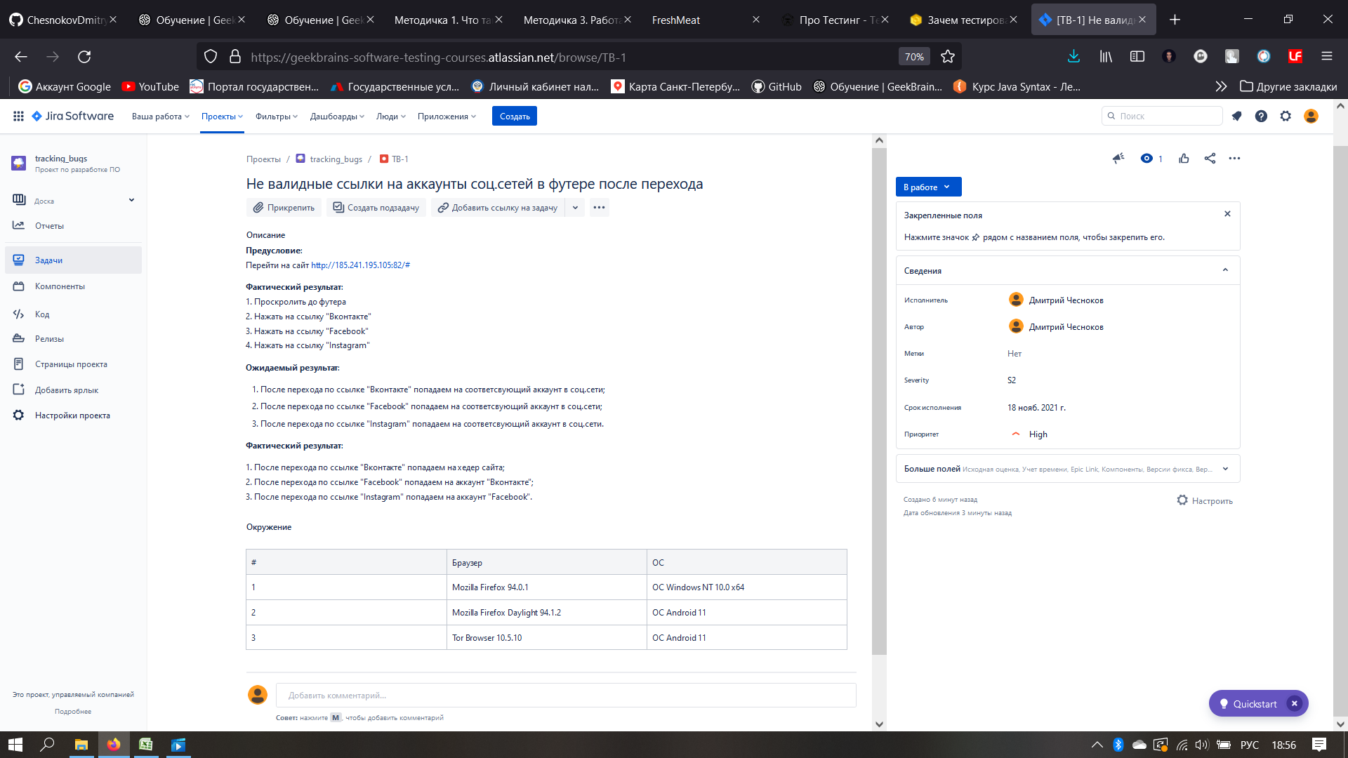
№ | Название |  | Предусловие | Шаги воспроизведения | Ожидаемый результат | Фактический результат

2 | Критичность

 | Приоритет |  | Окружение

2

№ | Название |  | Предусловие | Шаги воспроизведения | Ожидаемый результат | Фактический результат
2

2 | Критичность

 | Приоритет |  | Окружение

2

